Sheet1
12 月 份 销 售 计 划 10

 | 编制： | 高蕾 |  |  |  |  | 复核： |  |  |  |  |  |  | 批准： |  |  |  |  |  | SDL-D-ZJ-16
序号 | 产品 名称 | 型号及规格 | 生产令号 | 合同号P.O. | 产品 标准 | 图号 | 净重 | 原材料 |  |  | 合同要求量 |  |  |  |  |  | 计划生产数量 |  | 完成时间 | 头部标记 | 表面处理 | 包装物
 |  |  |  |  |  |  | KG/件 | 材质 | 规格 | 数量（吨） | 件 | 吨 | 套/袋 | 袋 | 袋/托 | 托 | 件 | 吨
1 | 螺栓 | UNC 7/8*90 | 251222-3 | CON-25JH-EXP-25265 | 4.6级 | A3315/1-4 | 0.320 | Q235B | Φ22 | 0.51 | 1500 | 0.5 | 50 | 30 | 30 | 1 | 1550 | 0.5 | 2026-2-25 | NFG 4.6 25 | 本色上油 | 编织袋 + 欧式托盘加围板
3 | 螺母 | 7/8 | 251222-4 |  |  |  | 0.080 |  | 外购 |  | 1500 | 0.1 |  |  |  |  | 1550 | 0.1
合计 |  |  |  |  |  |  |  |  |  | 0.5 | 3000 | 1 |  | 30 |  | 1 | 3100 | 1 |  | 根据图纸
 |  |  |  |  |  |  |  |  |  | 吨 | 件 | 吨 |  | 袋 |  | 托 | 件 | 吨

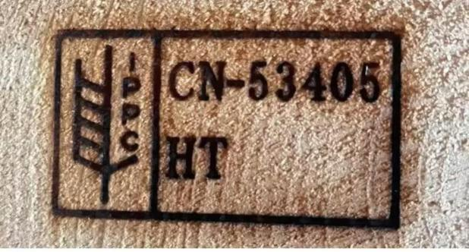
 | 说明： |  |  |  |  |  |  |  |  |  |  |  |  |  | 螺纹通止规（外螺纹明显 杂质 不得影响螺纹使用无明显磕碰现象）
1、 | 对以上产品，生产部门应认真清查库存，适当调整生产计划数量，已减少及合理利用库存产品。
 | 注意：库存产品应是经品管部确认合格的产品。
2、 | 生产部门按生产工艺生产，加强自检，严格质量管理。发货前卖方从大货中寄5大样至买方公司检查质量确认无误后发货。
3、 | 品管部负责办理质量证明书，检测报告及相关数据。
4、 | 螺纹通止规，外螺纹明显 杂质 不得影响螺纹使用，无明显磕碰现象。
5、 | 每进一批材料必须提供该批次产品样品留样和试样块，合同签订后每周汇报一次生产进度，包括提供生产照片，录像.
6、 | 包装：编织袋+欧式托盘加围板。包装时，请拍摄录像和照片以供确认
 |  | 分发：总经理、总经办、品管部、生产部
 |  |  |  |  |  |  |  |  |  |  |  |  |  |  |  |  | 2025-12-22

